Sheet1
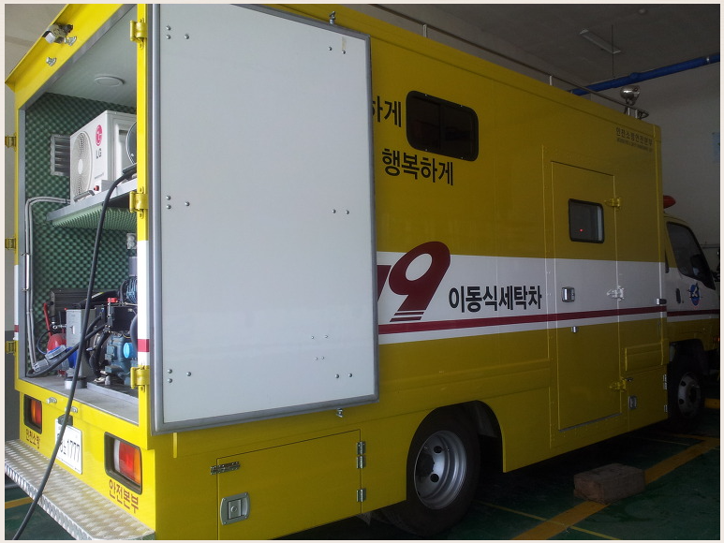
주소 | 설명
https://www.fpn119.co.kr/157623 | 소방 공무원 건강 악화

주소 | 설명
https://www.fpn119.co.kr/157623 | 개인 보호장비 오염 실태 조사

주소 | 설명
https://www.fpn119.co.kr/157623 | 세척방식별 효과성 평가 실험
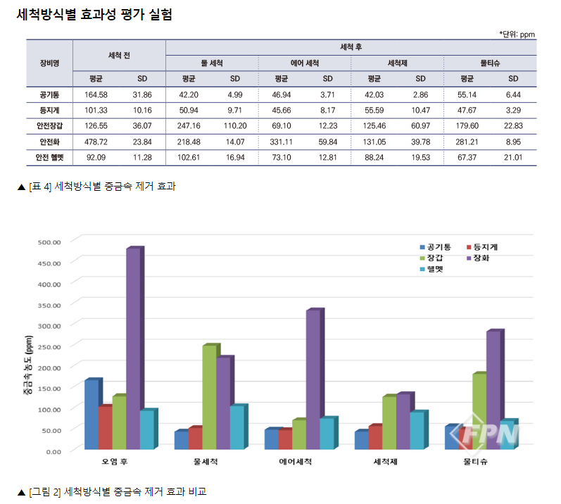

주소 | 설명
https://www.fpn119.co.kr/157623 | 재난 현장 유해물질, 어떻게 제거해야 하나?
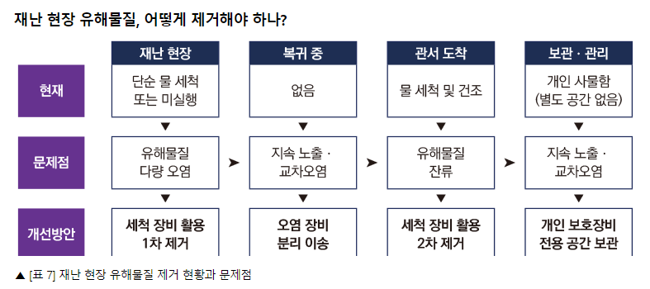

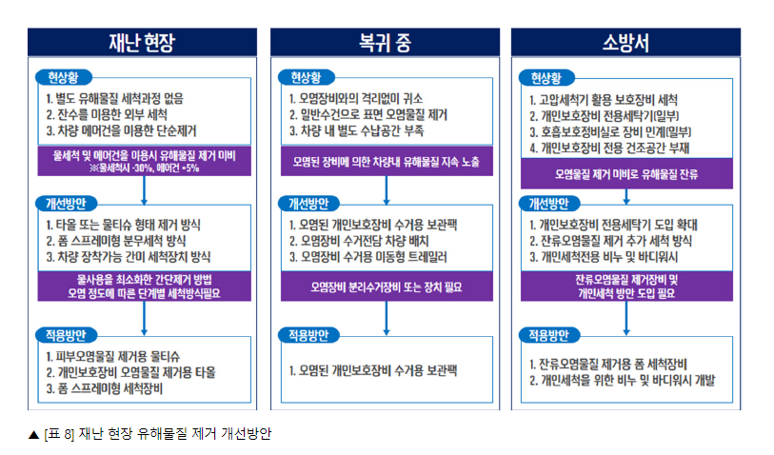

주소 | 설명

주소 | 설명
https://www.fpn119.co.kr/114056 | [기사] 경기소방, 면체세척기 37대 구매 추진
https://www.fpn119.co.kr/121917 | [기사] 유해화학물질에 노출된 소방 장비… ‘세탁 방법 표준화’ 필요해

https://www.fpn119.co.kr/143684 | [기사] 소방장비 관리기준 통합ㆍ운영된다
http://www.nfa.go.kr/nfa/releaseinformation/0010/0003/?boardId=bbs_0000000000001295&mode=view&cntId=34&category=&pageIdx=%20%20%20%20%20%20%20%201&searchCondition=&searchKeyword= | [보고서] (소방장비 연찬대회/경남) 사물인터넷(IoT) 기반 소방자원(장비)관리시스템 구축

주소 | 설명
[보고서] (소방장비 연찬대회/경남) | 보고서의 재난현장 소방자원(장비)관리시스템 구성안
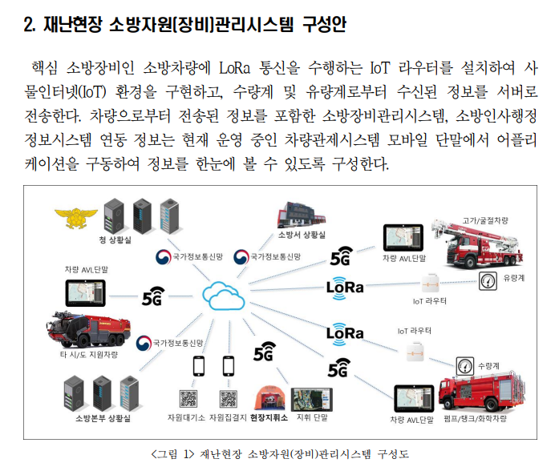

주소 | 설명
[보고서] (소방장비 연찬대회/경남) | 보고서의 기 구축 시스템 연동
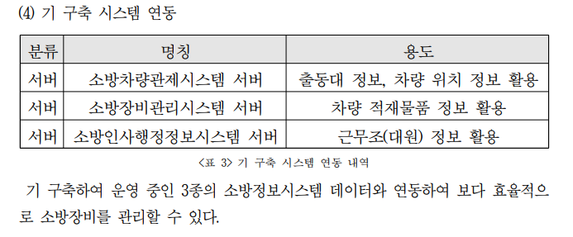

주소 | 설명
[보고서] (소방장비 연찬대회/경남) | 설문조사
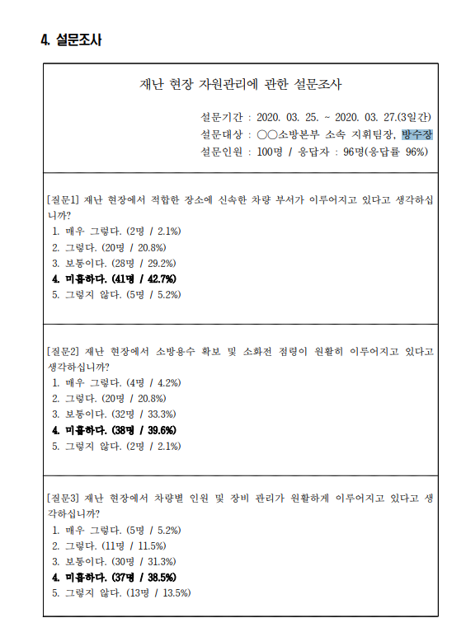

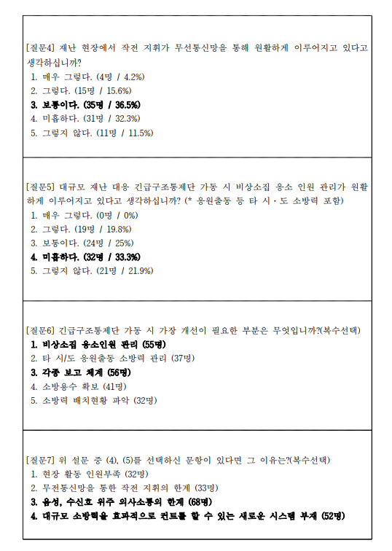

주소 | 설명
https://blog.daum.net/sbs0119/11696547 | 소방 세탁차

